Figures 6 & 7
Figure 6 : Evolution des proportions d’élèves ayant un niveau de maîtrise satisfaisant en début de CP en français par département entre 2022 et 2023 (en points). |  |  |  |  |  |  |  |  | Figure 7 : Evolution des proportions d’élèves ayant un niveau de maîtrise satisfaisant en début de CP en mathématiques par département entre 2022 et 2023 (en points).

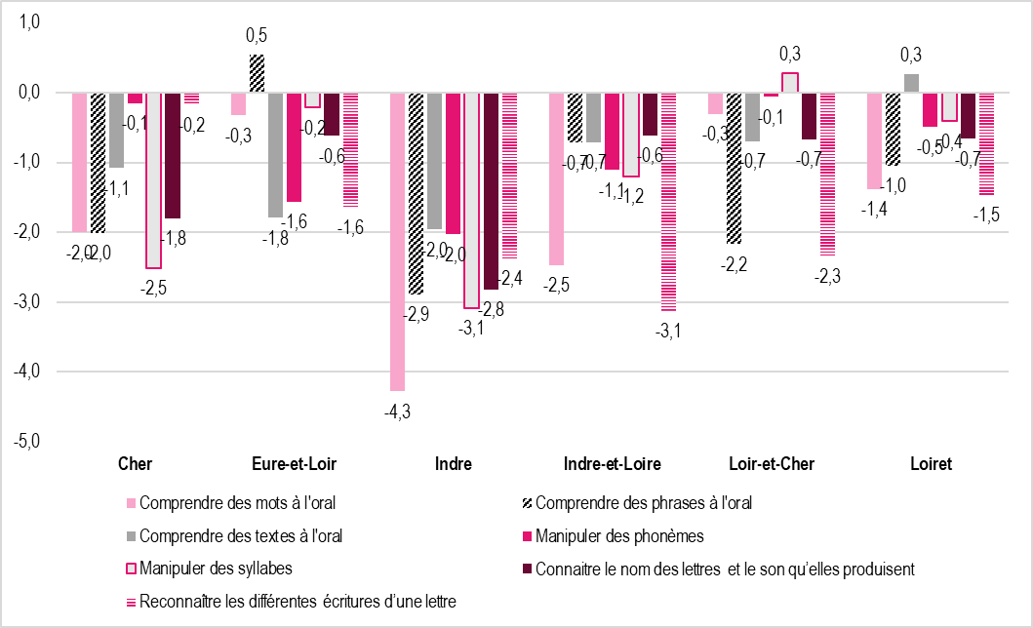
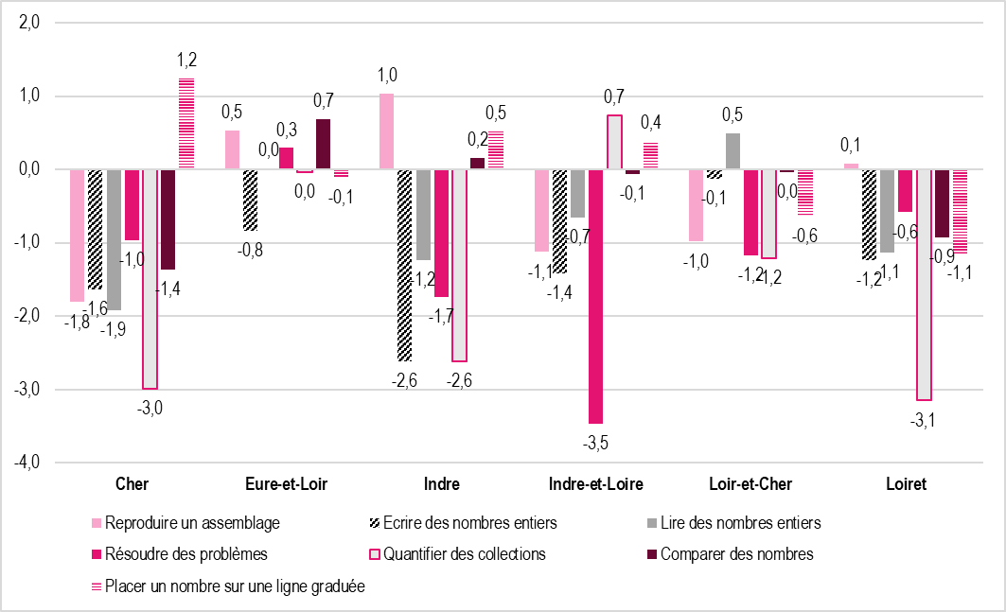

 | Français | Cher | Eure-et-Loir | Indre | Indre-et-Loire | Loir-et-Cher | Loiret | Académie | Mathématiques | Cher | Eure-et-Loir | Indre | Indre-et-Loire | Loir-et-Cher | Loiret | Académie
 | Comprendre des mots à l'oral | -2.0 | -0.3 | -4.3 | -2.5 | -0.3 | -1.4 | -1.6 | Reproduire un assemblage | -1.8 | 0.5 | 1.0 | -1.1 | -1.0 | 0.1 | -0.4
 | Comprendre des phrases à l'oral | -2.0 | 0.5 | -2.9 | -0.7 | -2.2 | -1.0 | -1.1 | Ecrire des nombres entiers | -1.6 | -0.8 | -2.6 | -1.4 | -0.1 | -1.2 | -1.2
 | Comprendre des textes à l'oral | -1.1 | -1.8 | -2.0 | -0.7 | -0.7 | 0.3 | -0.8 | Lire des nombres entiers | -1.9 | 0.0 | -1.2 | -0.7 | 0.5 | -1.1 | -0.7
 | Manipuler des phonèmes | -0.1 | -1.6 | -2.0 | -1.1 | -0.1 | -0.5 | -0.9 | Résoudre des problèmes | -1.0 | 0.3 | -1.7 | -3.5 | -1.2 | -0.6 | -1.3
 | Manipuler des syllabes | -2.5 | -0.2 | -3.1 | -1.2 | 0.3 | -0.4 | -0.9 | Quantifier des collections | -3.0 | 0.0 | -2.6 | 0.7 | -1.2 | -3.1 | -1.4
 | Connaitre le nom des lettres et le son qu’elles produisent | -1.8 | -0.6 | -2.8 | -0.6 | -0.7 | -0.7 | -0.9 | Comparer des nombres | -1.4 | 0.7 | 0.2 | -0.1 | 0.0 | -0.9 | -0.3
 | Reconnaître les différentes écritures d’une lettre | -0.2 | -1.6 | -2.4 | -3.1 | -2.3 | -1.5 | -1.9 | Placer un nombre sur une ligne graduée | 1.2 | -0.1 | 0.5 | 0.4 | -0.6 | -1.1 | -0.2

 | Note de lecture : entre 2022 et 2023, en début de CP, la proportion des élèves ayant une maîtrise satisfaisante dans le domaine «Comprendre des mots à l’oral» a diminuée de 2 points dans le Cher. |  |  |  |  |  |  |  | Note de lecture : entre 2022 et 2023, en début de CP, la proportion des élèves ayant une maîtrise satisfaisante dans le domaine «Comparer des nombres» a augmenté de 1,4 point dans le Cher.
 | Champ : académie d’Orléans-Tours, public + privé sous contrat |  |  |  |  |  |  |  | Champ : académie d’Orléans-Tours, public + privé sous contrat
 | Source : Rectorat de l'académie d'Orléans-Tours - DEP, MENJ-DEPP, Repères CP. |  |  |  |  |  |  |  | Source : Rectorat de l'académie d'Orléans-Tours - DEP, MENJ-DEPP, Repères CP.

Figures 8 & 9
Figure 8 : Nombre d’items de français pour lesquels la proportion d’élèves ayant un niveau de maîtrise satisfaisant en début de CP a augmenté par circonscription. | Figure 9 : Nombre d’items de français pour lesquels la proportion d’élèves ayant un niveau de maîtrise satisfaisant en début de CP a baissé par circonscription.

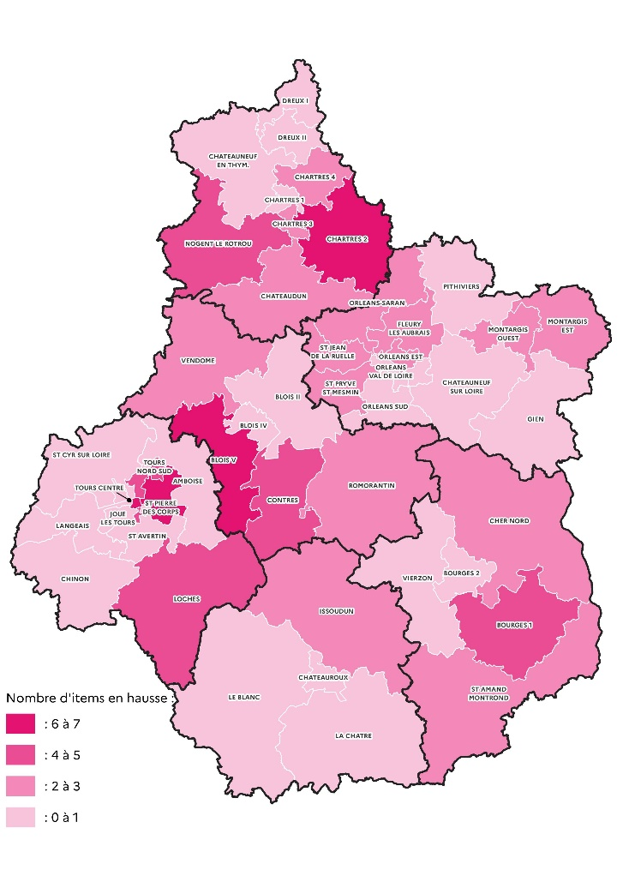
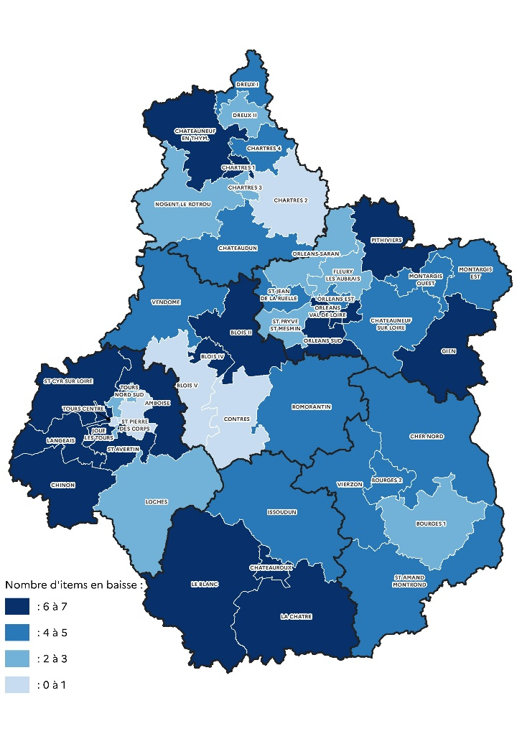

Champ : académie d’Orléans-Tours, public + privé sous contrat | Champ : académie d’Orléans-Tours, public + privé sous contrat
Source : Rectorat de l'académie d'Orléans-Tours - DEP, MENJ-DEPP, Repères CP. | Source : Rectorat de l'académie d'Orléans-Tours - DEP, MENJ-DEPP, Repères CP.

Figures 10 & 11
Figure 10: Nombre d’items de mathématiques pour lesquels la proportion d’élèves ayant un niveau de maîtrise satisfaisant en début de CP a augmenté par circonscription. | Figure 11 : Nombre d’items de mathématiques pour lesquels la proportion d’élèves ayant un niveau de maîtrise satisfaisant en début de CP a baissé par circonscription.

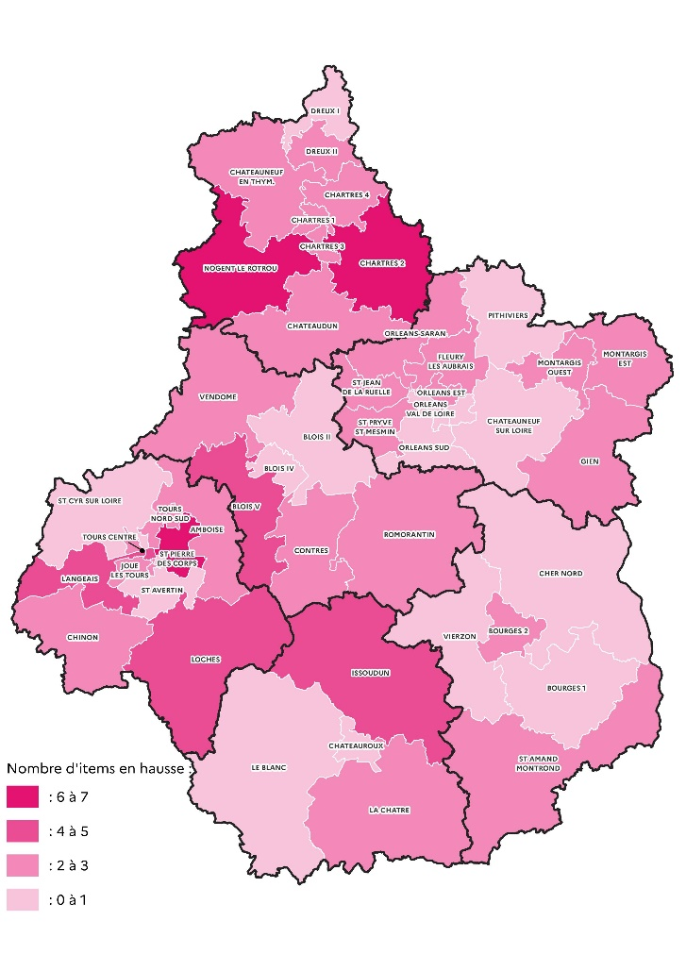
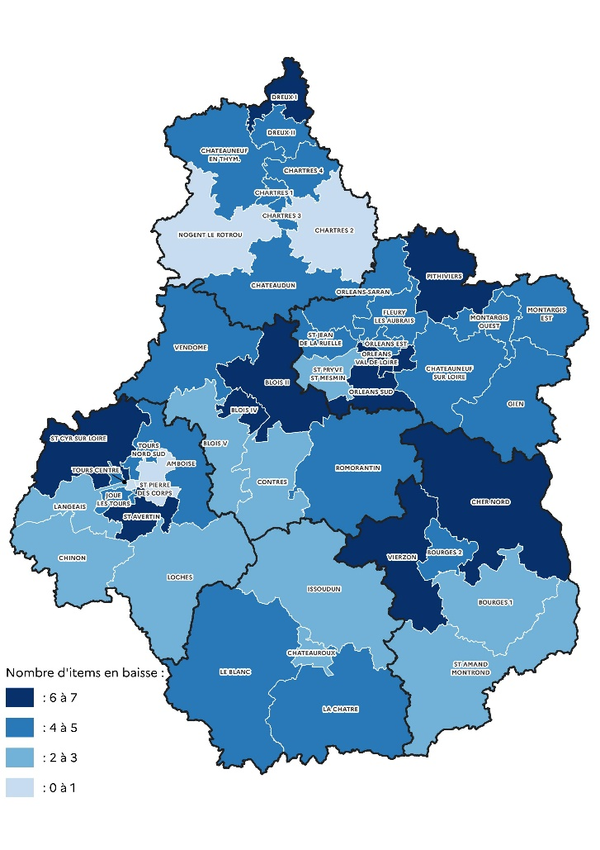

Champ : académie d’Orléans-Tours, public + privé sous contrat | Champ : académie d’Orléans-Tours, public + privé sous contrat
Source : Rectorat de l'académie d'Orléans-Tours - DEP, MENJ-DEPP, Repères CP. | Source : Rectorat de l'académie d'Orléans-Tours - DEP, MENJ-DEPP, Repères CP.

